Contagem de Complexidade
Sumário da Contagem

Projeto: | Banca do Zé |  |  |  | Revisor: | Paulo
Empresa: | Banca do Zé |  |  |  | Responsável: | Ricado

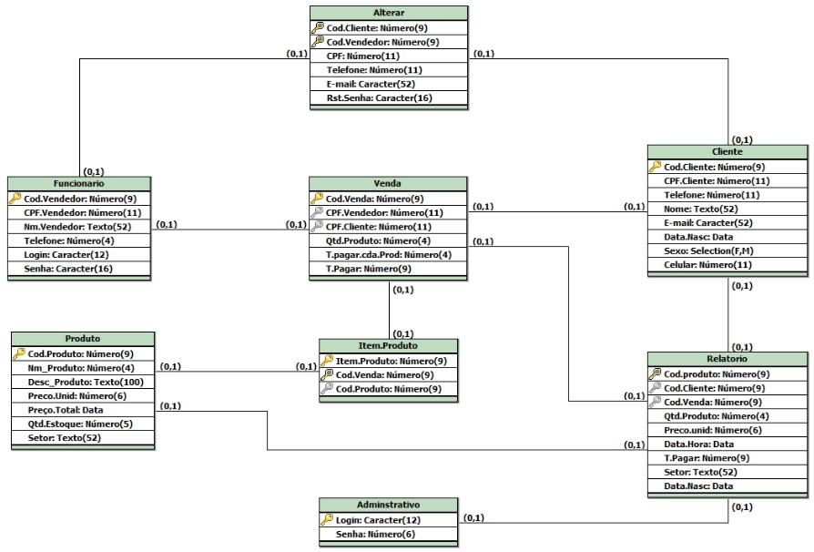
Tipo de Função | Complexidade Funcional |  |  |  | Total por Complexidade |  | %

ALI | 4 |  | Baixa | X 7 | 28 |  | 46%
 | 0 |  | Média | X 10 | 0
 | 0 |  | Alta | X 15 | 0
Total | 4 |  |  | Total | 28

AIE | 0 |  | Baixa | X 5 | 0 |  | 0%
 | 0 |  | Média | X 7 | 0
 | 0 |  | Alta | X 10 | 0
Total | 0 |  |  | Total | 0

EE | 1 |  | Baixa | X 3 | 3 |  | 28%
 | 2 |  | Média | X 4 | 8
 | 1 |  | Alta | X 6 | 6
Total | 4 |  |  | Total | 17

SE | 0 |  | Baixa | X 4 | 0 |  | 8%
 | 1 |  | Média | X 5 | 5
 | 0 |  | Alta | X 7 | 0
Total | 1 |  |  | Total | 5

CE | 1 |  | Baixa | X 3 | 3 |  | 18%
 | 2 |  | Média | X 4 | 8
 | 0 |  | Alta | X 6 | 0
Total | 3 |  |  | Total | 11

Total de Complexidade: |  |  |  |  | 61
Quantidade total de horas: |  |  |  |  | 732

 |  | 8:00 horas por dia
 |  | Segunda a sexta
 |  | 91 dias de Trabalho.

AIE
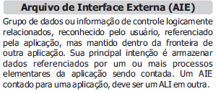
AIE – Arquivos Interface Externos

 | Baixa | 0 | Média | 0 | Alta | 0

Função | TD | TR | Complexidade |  |  | Observação
 |  |  | Baixa | Média | Alta

CE
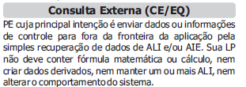
CE – Consultas Externas

 | Baixa | 1 | Média | 2 | Alta | 0

Função | TD | TR | Complexidade |  |  | Observação
 |  |  | Baixa | Média | Alta
Produto | 7 | 2 | 0 | 1 | 0
Venda | 3 | 2 | 1 | 0 | 0
Cliente | 8 | 3 | 0 | 1 | 0

